Sheet1
工人姓名 NAMA |  |  |  | WISNI |  |  |  |  |  |  |  | 編號 KODE : |  | JICBR-040
報到日 DAFTAR |  |  |  | 2025-08-04 |  |  |  |  | 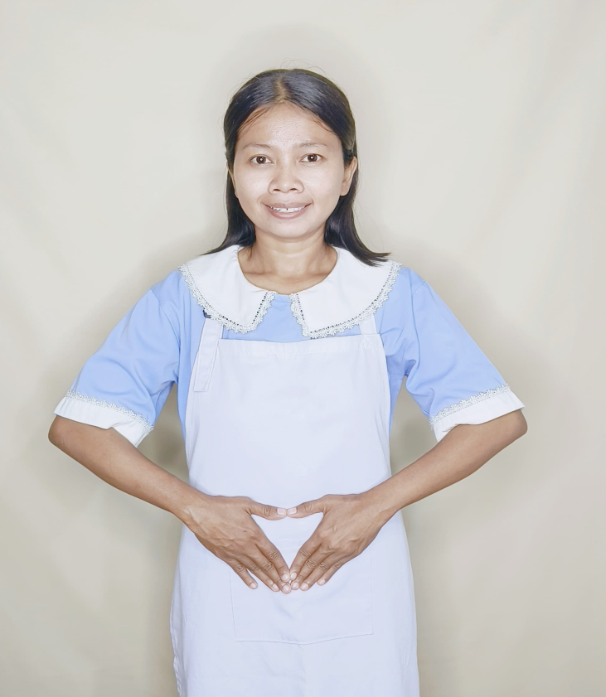
性別 KELAMIN |  |  |  | 女 PEREMPUAN
出生日TGL LAHIR |  |  |  | 1990-04-12
年齡 UMUR |  |  |  | 35
出生地TPT LAHIR |  |  |  | CIREBON
身高TINGGI / 體重BERAT |  |  |  | 155 |  | 公分/ | 50 | 公斤
宗教 AGAMA |  |  |  | 回教 Islam
學歷 PENDIDIKAN |  |  |  | 國小 SD
語言能力 BAHASA |  |  |  | 剛學 MULAI | 一點 DIKIT | 一般 BIASA | 可以 BAIK | 很好 BAGUS
國語 MANDARIN |  |  |  | V
英語INGGRIS |  |  |  |  |  | V
粵語 KANTONIS |  |  |  |  | V
婚姻狀況 STATUS NIKAH |  |  |  | 已婚 Nikah
配偶姓名/年齡 NAMA/UMUR |  |  |  | ANDI SISWANTO |  |  |  | 39
配偶工作 KERJAAN SUAMI |  |  |  | BURUH
小孩人數 JUMLAH ANAK |  |  |  | 2
女孩和年齡 PUTRI / UMUR |  |  |  | 8. 2
男孩和年齡 PUTRA / UMUR

地址 ALAMAT |  |  |  | DESA AMBULU KLIWON RT002 RW001 KEC.LOSARI KAB.CIREBON JAWA BARAT
是否有工作經驗 APAKAH ADA PENGALAMAN KERJA
國家地點 NEGARA |  |  | 工作期間 LAMA |  |  | 工作內容 PEKERJAAN YANG DILAKUKAN
阿拉伯 | SAUDI ARABIA |  | 2010-2014 ( 4TH) |  |  | JAGA 3 ANAK (BAYI BARU LAHIR, 12TH, 13TH).SIAPKA SEMUA PERLEGKAPAN ANAK. KASIH SUSU BAYI.MANDIKAN.BERSIHKAN RUMAH 3 LANTAI.MASAK 照顾3个孩子（新生儿、12岁、13岁）。准备好所有孩子的用品。喂宝宝喝奶。给宝宝洗澡。打扫三层楼的房子。做饭。
香港 | HONGKONG |  | 2019-2020 ( 1TH) |  |  | JAGA AKONG UMUR 86TH. 90 KILO. LUMPUH SETENGAH BADAN. JALAN PAKAI TONGKAT. BANTU DI PAPAH. BANTU BERDIRI DAN DUDUK.MANDIKAN.PAKAI POPOK. SUAPI MAKAN (MINUM OBAT).BAWA JALAN KE TAMAN.BAWA KE SEKOLAH KHUSUS ORANG TUA. ADA 1 ANJING BESAR (KASIH MAKAN , MANDIKAN) 照顾86岁的阿贡。90公斤。半寄生虫。拄着拐杖行走。帮他垫垫脚。帮他站立和坐下。给他洗澡。给他穿尿布。喂他（喝药）。带他去公园散步。带他去父母的特殊学校。有一只大狗（喂他，给他洗澡）
家屬資料 DATA KELUARGA
父親姓名 NAMA AYAH |  |  |  | TARPIN |  |  |  | 年齡 UMUR |  | 70 | 父親工作 KERJAAN AYAH |  |  |  | 農夫
母親姓名 NAMA IBU |  |  |  | TARNI |  |  |  | 年齡 UMUR |  | 70 | 母親工作 KERJAAN IBU |  |  |  | 農夫
兄妹人數 TOTAL SAUDARA |  |  |  | 5 | 兄妹中你的排行是第… DIANTARA SAUDARA, URUTAN ANDA KE… |  |  |  |  |  |  |  |  |  |  | 1
兄弟/年齡 SDR LAKI / UMUR |  |  |  | 29. 13 |  |  |  | 姐妹/年齡 SDR CEWEK / UMUR |  |  |  |  | 26. 22. 17
1. 你是否可以吃豬肉 Apakah Anda boleh makan daging babi ?
2. 是否可以在工作時不用手機 Apakah saat jam kerja bisa tanpa pakai hp ?
3. 你是否會害怕狗 Apakah Anda takut pada anjing?
4. 你可以抱幾公斤 Anda kuat gendong berapa kg: |  |  |  |  |  |  |  |  |  |  |  | 60公斤
備註PS |  | CALON PEKERJA MIGRAN INDONESIA DARI CABANG BREBES

 | NAMA SPONSOR : IBU SOIMAH
 | NOMOR HP : -
 | VAKSIN : 3X

